Loctite и Сантехмастер

Прайс лист на резьбовые уплотнители и гели
ТОО "Юнайтед Термо"
www.unitedthermo.kz
info@unitedthermo.kz
Tel.: 8 (727) 222-16-05, 222-16-06, 8 771 701 1005 (Wats App)
Условия поставки: склад Алматы; Денежная единица: тенге, НДС 12% |  |  | ВАША СКИДКА, %:
 | Артикул | Количество в упаковке | Количество в коробке | Цена
Герметизирующая нить Loktite 55 (Характеристики: усилие при разборке низкое, рабочая температура от -50град до +130град)
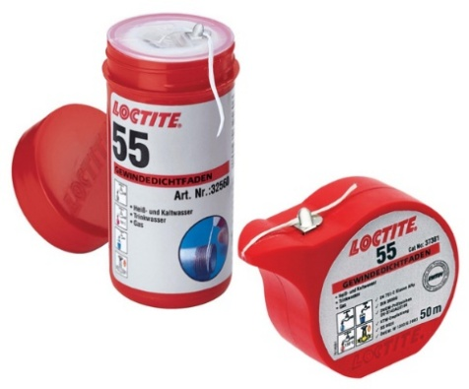 | Loctite 55 НОВИНКА | 12 метров | 24 штуки | 1,280
 | Loctite 55 | 50 метров | 24 штуки | 2,050
 | Loctite 55 | 150 метров | 48 штук | 3,650
Герметик резьбовой СантехМастер Гель металл+металл (Характеристики: состояние - гель, усилие при демонтаже среднее, рабочая температура от -60 гр до +150 гр)
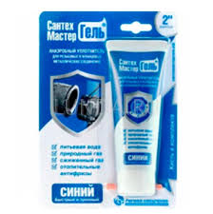 | Синий | 15 грамм | 1 | 1,000
 | Синий | 60 грамм Хит Продаж | 1 | 2,770
Герметик резьбовой СантехМастер Гель металл+металл (Характеристики: состояние - гель, усилие при демонтаже зеленый слабое и красный с нагревом сильное, рабочая температура от -60 гр до +150 гр)
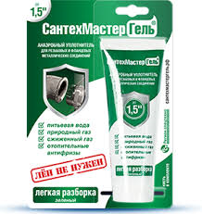 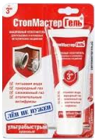 | Зелёный | 15 грамм | 1 | 1,000
 | Зелёный | 60 грамм | 1 | 2,500
 | Красный | 60 грамм | 1 | 2,500
Герметизирующая нить Sprint и Рекорд (Характеристики: усилие при разборке низкое, рабочая температура от -60град до +120град)
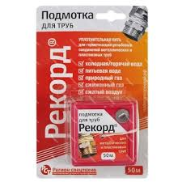 | SPRINT | 25 метров | 1 | 1,100
 | SPRINT | 50 метров | 1 | 1,850
 | SPRINT | 50+50 метров Акция | 1 | 2,000
 | Рекрд | 50 метров | 1 | 1,250
Герметик резьбовой Loctite 592 или 577 металл+металл (Характеристики: состояние - гель, усилие при разборке среднее, рабочая температура от -55 град до +150 град). Обезжириватель
 | Loctite 592/577 | 50 мл | 12 | 16,600
 | Loctite 7063 Обезжириватель | 400мл | 12 | 4,686

